图表汇总
测试数据图表汇总
生成时间: 2026-02-02 13:15:38
配置数量: 3 | 最大循环数: 1 | 中断配置: 1

配置: sa_N77_25_b77_bw100_scs30_LOW
参数: band:77 bw:100 scs:30 range:LOW
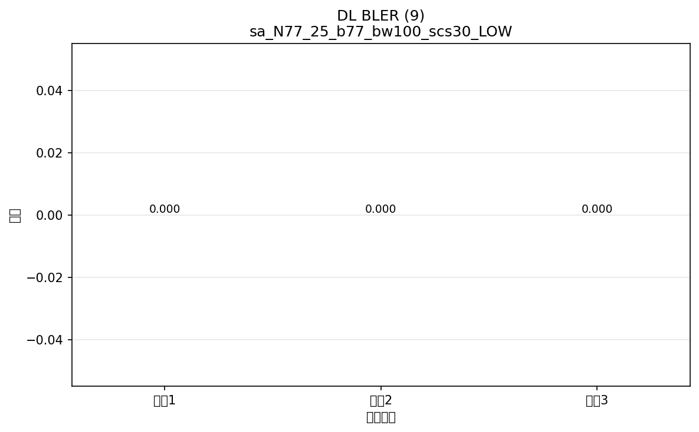

命令: FETCh:NR:BLER:DL:RESult?
提取位置: 9
循环数据: | 循环1: 0.000
 | 循环2: 0.000
 | 循环3: 0.000



命令: FETCh:NR:BLER:UL:RESult?
提取位置: 9
循环数据: | 循环1: 0.000
 | 循环2: 0.000
 | 循环3: 0.000

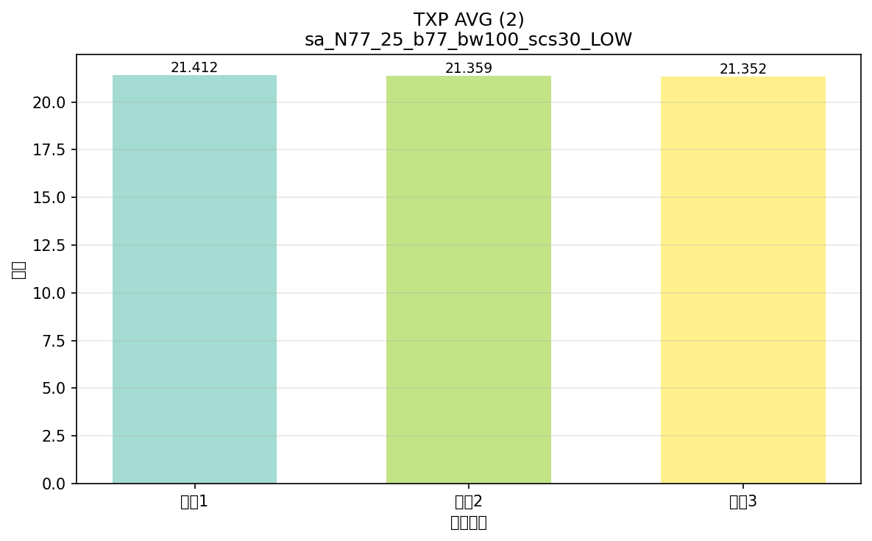

命令: FETCh:NR:MEValuation:TXP:AVG?
提取位置: 2
循环数据: | 循环1: 21.412
 | 循环2: 21.359
 | 循环3: 21.352

配置: sa_N77_25_b77_bw100_scs30_Mid
参数: band:77 bw:100 scs:30 range:Mid


命令: FETCh:NR:BLER:DL:RESult?
提取位置: 9
循环数据: | 循环1: 0.000
 | 循环2: 0.000
 | 循环3: 0.000



命令: FETCh:NR:BLER:UL:RESult?
提取位置: 9
循环数据: | 循环1: 0.000
 | 循环2: 0.000
 | 循环3: 0.000

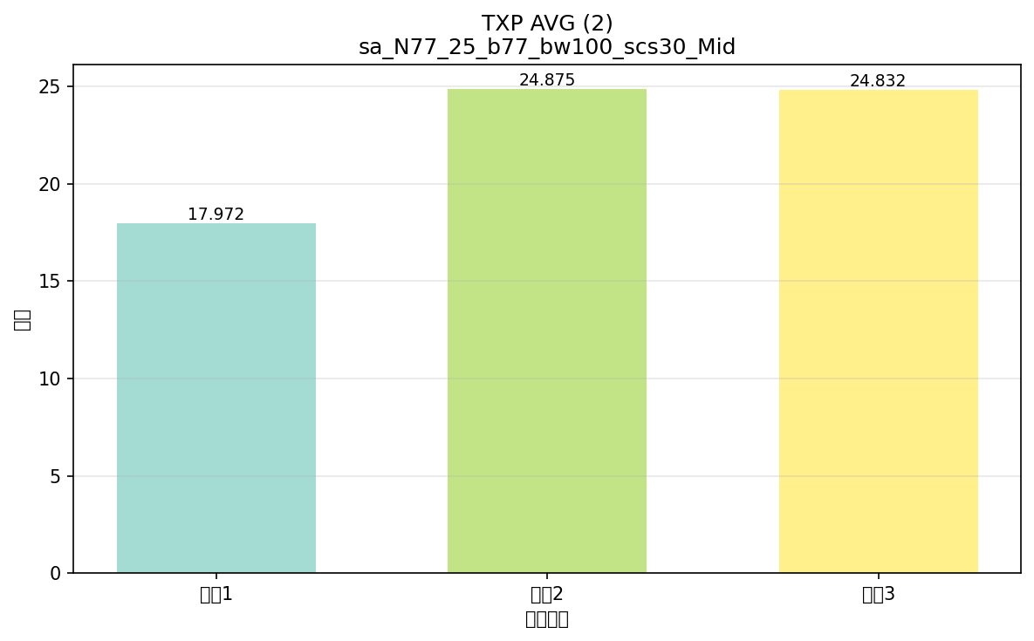

命令: FETCh:NR:MEValuation:TXP:AVG?
提取位置: 2
循环数据: | 循环1: 17.972
 | 循环2: 24.875
 | 循环3: 24.832

配置: sa_N77_25_b77_bw100_scs30_High_中断 ⚠️ (中断)
参数: band:77 bw:100 scs:30 range:High
⚠️ 注意: 此配置的执行被中断，数据可能不完整
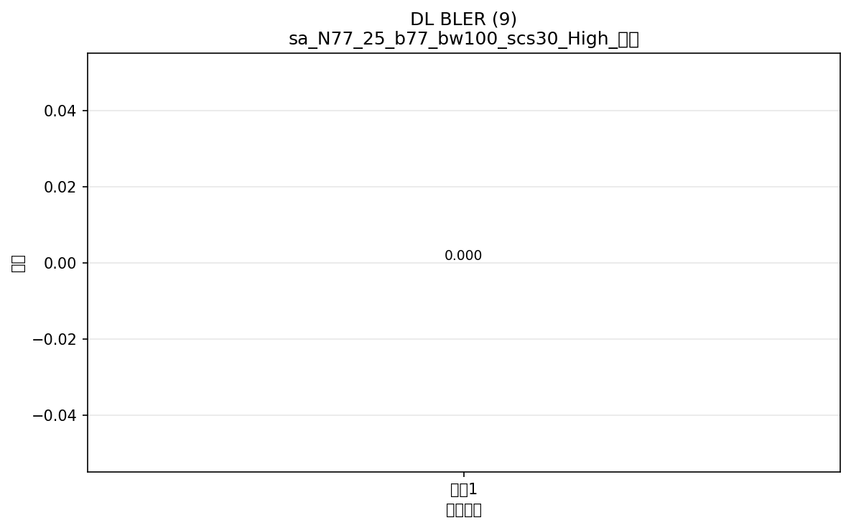

命令: FETCh:NR:BLER:DL:RESult?
提取位置: 9
循环数据: | 循环1: 0.000



命令: FETCh:NR:BLER:UL:RESult?
提取位置: 9
循环数据: | 循环1: 0.000

横向对比
配置横向对比图表
将所有配置的相同指标放在一起对比，一眼看出哪个配置出问题

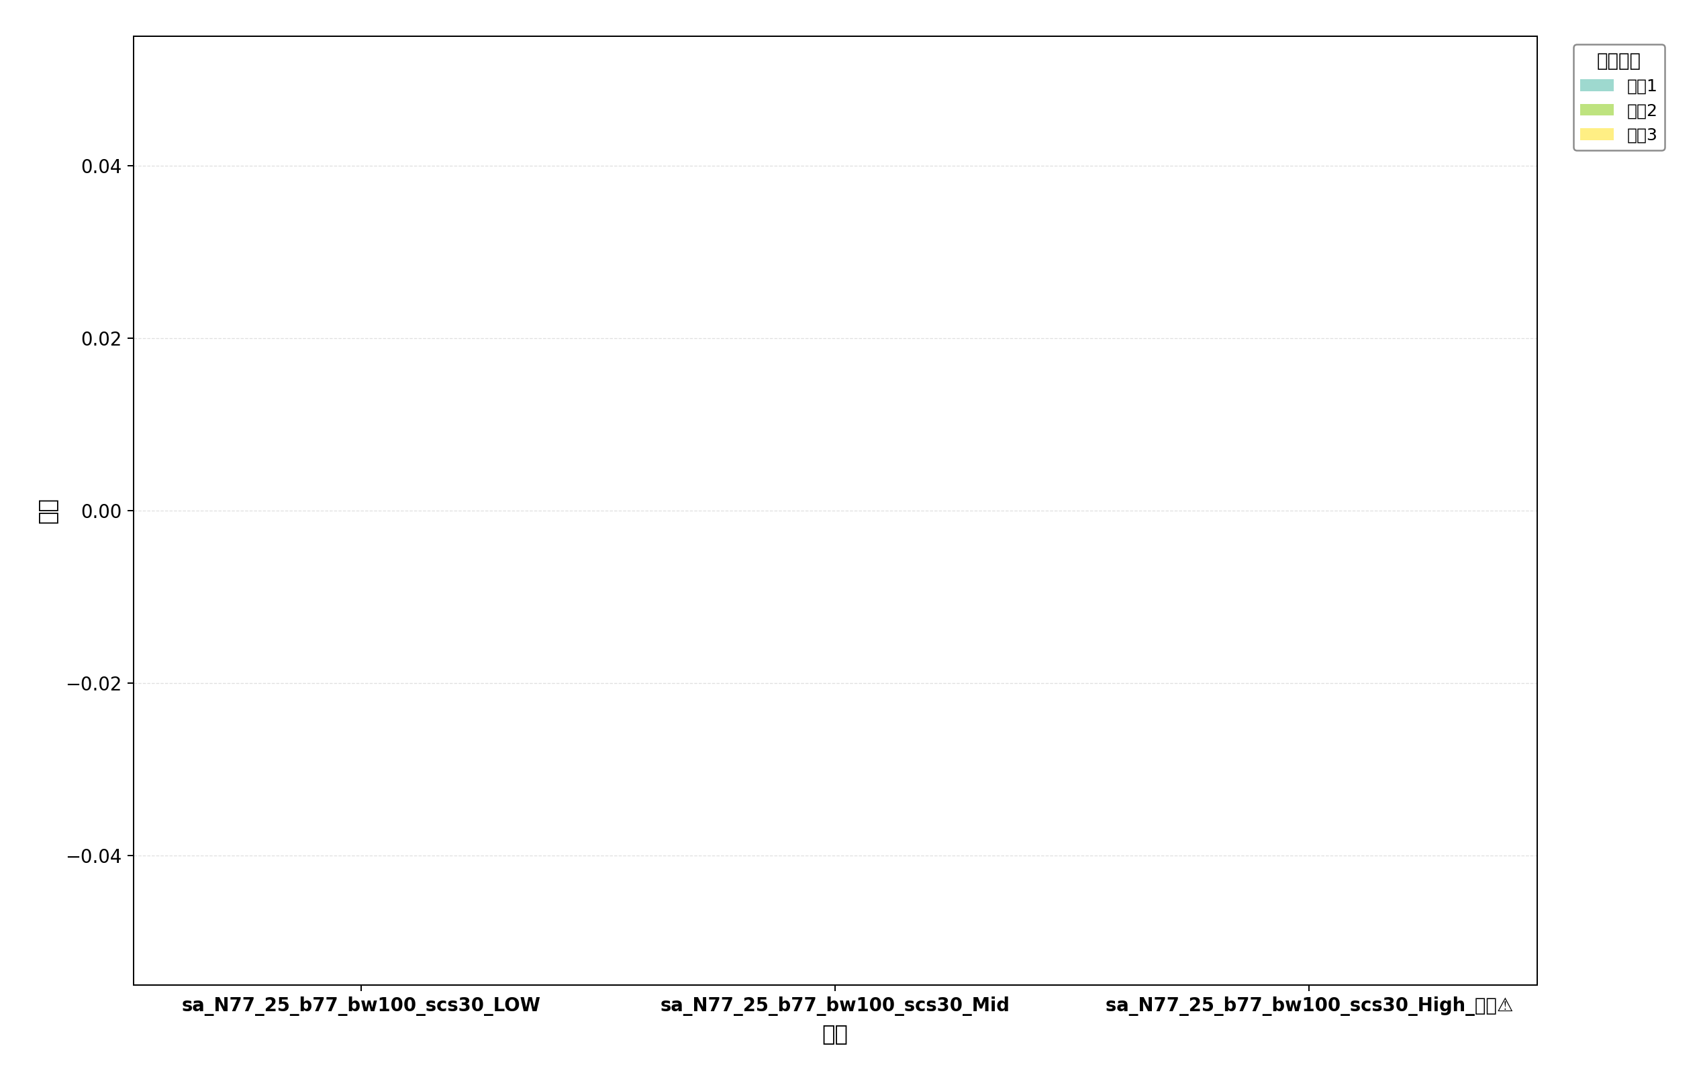

命令: UL BLER
提取位置: 9
配置数量: 3
⚠️ 包含 1 个中断的配置

命令: DL BLER
提取位置: 9
配置数量: 3
⚠️ 包含 1 个中断的配置

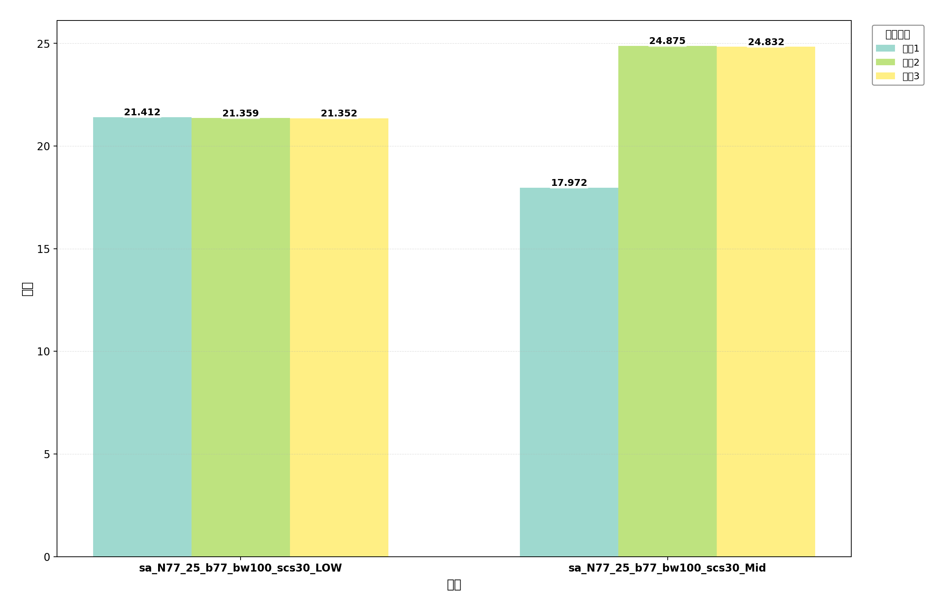

命令: TXP AVG
提取位置: 2
配置数量: 2

